图片明细
图片 | sku | 码数 | 数量
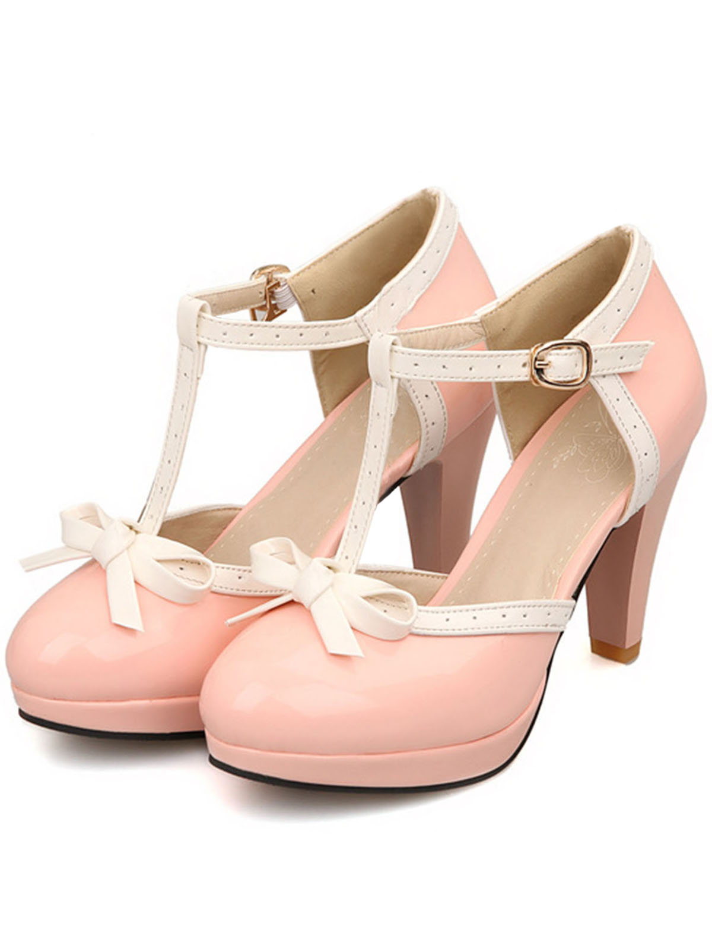 | SCN000501_P_40 | 40 | 1
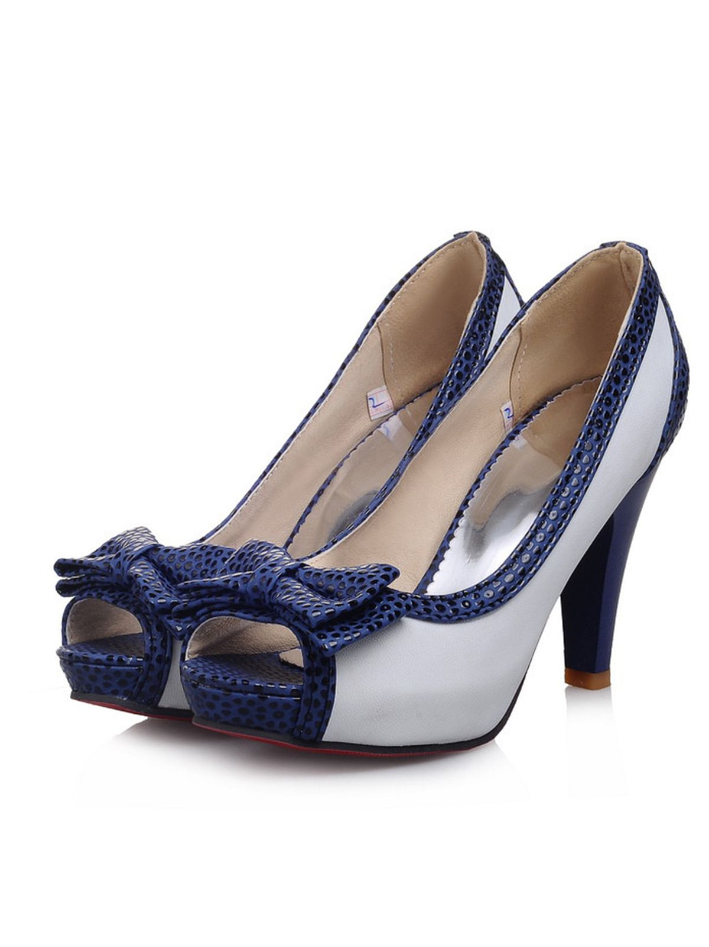 | SCN000721_BL_38 | 38 | 2
 | SCN000721_BL_39 | 39 | 2
 | SCN000721_BL_40 | 40 | 1
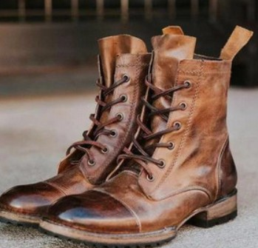 | SCN001268_BR_43 | 43 | 1
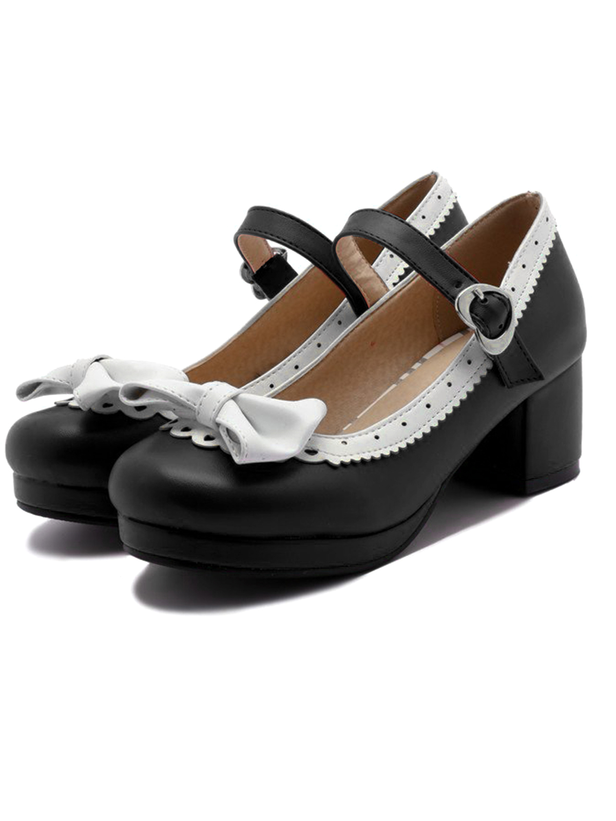 | SCN001284_B_38 | 38 | 1
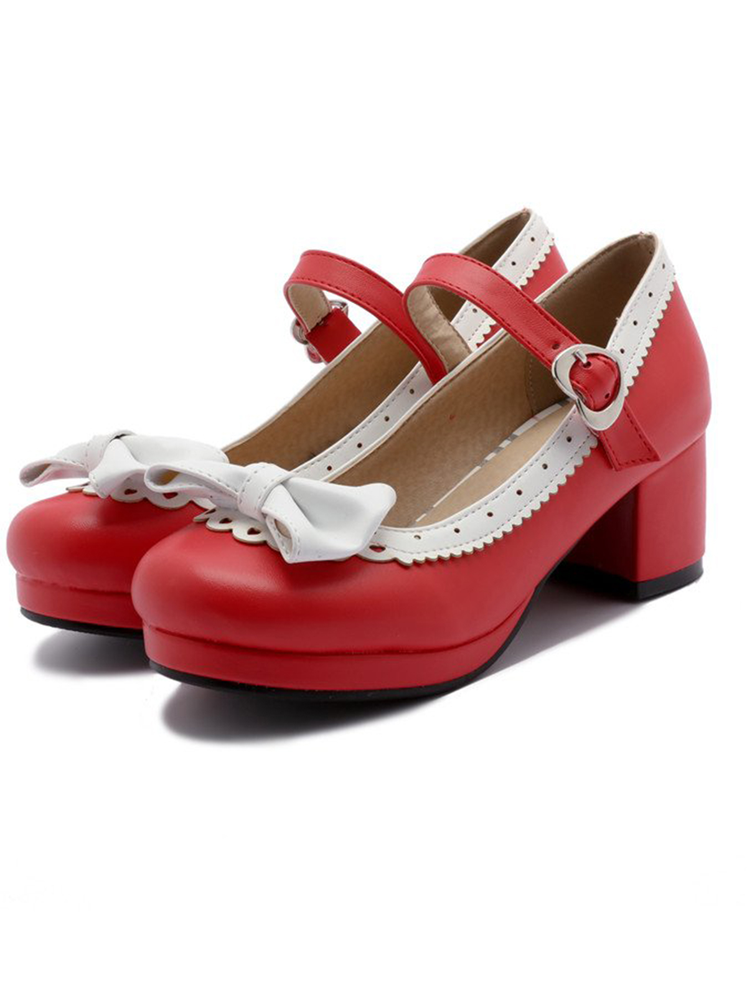 | SCN001284_R_39 | 39 | 1

